상품제안서
777 쓰리세븐 퍼펙트 네일케어 | 상품코드: S42385

 |  |  |  |  |  |  | 02-713-8555 | www.synergygift.co.kr
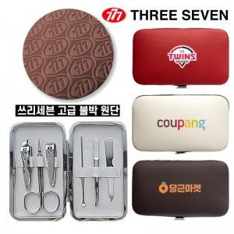

【상세/제작정보】

【인쇄/포장옵션】 | 레이저, 풀칼라 / 포장지포장

【공급단가】 | 수량 | 50~ | 100~ | 300~ | 1,000~ | 5,000~
*VAT별도 | 다크브라운 | 5,800원 | 5,550원 | 5,300원 | 5,100원 | 4,890원
 | 아이보리 | 5,800원 | 5,550원 | 5,300원 | 5,100원 | 4,890원
 | 레드 | 5,800원 | 5,550원 | 5,300원 | 5,100원 | 4,890원

【상품 URL】 | https://www.synergygift.co.kr:443/src/goods_detail.php?gdno=42385

